ENCUESTA
DATOS DE LA ENCUESTA NACIONAL
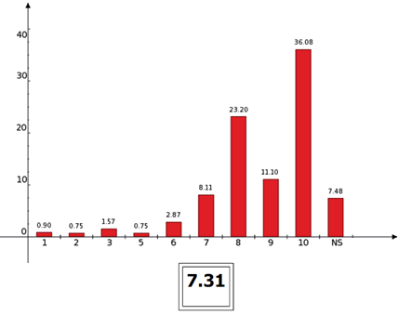
3) En una escala del 1 al 10 (siendo el 10 la mejor calificación y el 1 la peor), ¿qué tanto le gustaron las películas mexicanas que vio en el cine en los últimos tres meses?
 | %
1 | 0.90
2 | 0.75
3 | 1.57
4 | 0
5 | 0.75
6 | 2.87
7 | 8.11
8 | 23.20
9 | 11.10
10 | 36.08
NS | 14.67

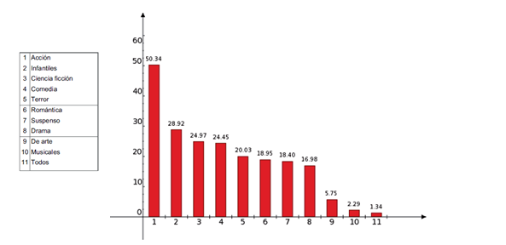
4) ¿Qué género de películas prefiere ver? (Respuesta múltiple, no suma 100%)
 | %
Acción | 50.34
Infantiles | 28.92
Ciencia Ficción | 24.97
Comedia | 24.45
Terror | 20.03
Romántica | 18.95
Suspenso | 18.4
Drama | 16.98
De arte | 5.75
Musicales | 2.29
Todos | 2.4

